SOCIAL
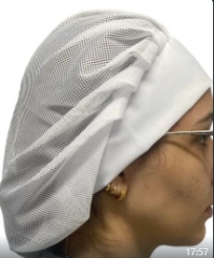
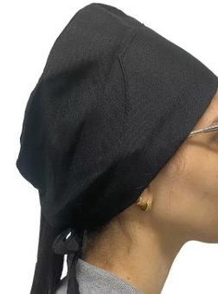
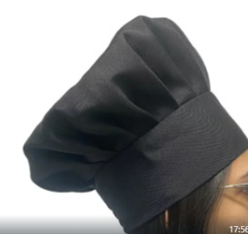
SOCIAL

TABELA PREÇO BRIM |  | PREÇO | SOCIAL | UNIOFFICE | IBIZA | LISTRADO
JALECO BRIM CURTO MC |  | R$ 84.0 | CAMISA SIMPLES MC | R$ 87.0 | R$ 92.0 | R$ 96.0
JALECO BRIM CURTO ML |  | R$ 102.0 | CAMISA SIMPLES ML | R$ 101.0 | R$ 112.0 | R$ 116.0
JALECO BRIM LONGO MC |  | R$ 105.0 | CAMISA MC COM FRISOS OU REVEL | R$ 94.0 | R$ 99.0 | R$ 103.0
JALECO BRIM LONGO ML |  | R$ 120.0 | CAMISA MC COM FRISOS + REVEL | R$ 101.0 | R$ 106.0 | R$ 110.0
CAMISA SOC BRIM MC |  | R$ 87.0 | CAMISA ML COM FRISOS OU REVEL | R$ 111.0 | R$ 119.0 | R$ 123.0
CAMISA SOC BRIM ML |  | R$ 101.0 | CAMISA ML COM FRISOS + REVEL | R$ 118.0 | R$ 126.0 | R$ 130.0
CAMISA POLO BRIM MC |  | R$ 80.0 | CALÇA SOCIAL FEM TWO WAY | R$ 87.0
CAMISA POLO BRIM ML |  | R$ 94.0 | CALÇA SOCIAL MAS TWO WAY | R$ 87.0 |  |  | 92
CALÇA BRIM SEM BOLSO (ESLÁSTICO) |  | R$ 72.0 | CALÇA SOCIAL MAS GABARDINE | R$ 87.0 |  |  | 10.7
CALÇA BRIM COM BOLSO (ESLÁSTICO) |  | R$ 81.0 | SAIA SOCIAL TWO WAY | R$ 87.0
CALÇA BRIM 4 BOLSO + CARGO (ESLÁST) |  | R$ 91.0 | BLAZER FEM TWO WAY - SIMPLES | R$ 150.0
CALÇA BRIM (COES) |  | R$ 93.0 | BLAZER FEM TWO WAY - FORRADO | R$ 170.0
CALÇA BRIM MODELO SOCIAL |  | R$ 95.0
BERMUDA BRIM SEM BOLSO |  | R$ 65.0
BERMUDA BRIM COM BOLSO |  | R$ 73.0
MACACÃO BRIM MC SEM FAIXA |  | R$ 260.0 | CALÇAS | VALORES
MACACÃO BRIM MC COM FAIXA |  | R$ 280.0 | CALÇA CAMPO | R$ 55.00
MACACÃO BRIM ML SEM FAIXA |  | R$ 290.0 | CALÇA COM STRECH | R$ 65.00
MACACÃO BRIM ML COM FAIXA |  | R$ 310.0
MACACÃO MODELO SAMU |  | R$ 500.0
COLETE DE BRIM SEM FAIXA |  | R$ 80.0
COLETE DE BRIM COM FAIXA |  | R$ 90.0
AVENTAL BRIM LONGO |  | R$ 61.0
AVENTAL BRIM CURTO |  | R$ 40.0

TOUCAS E AVENTAIS | PREÇO
TOUCA PANIFICAÇÃO - REDE | R$ 23.00
TOUCA GARÇOM - DE AMARRAR ATRÁS | R$ 20.00
TOUCA CHEFE - DE AMARRAR ATRÁS | R$ 26.00
AVENTAL TRADICIONAL | R$ 18.00
AVENTAL CURTO BAGUM | R$ 30.00
AVENTAL LONGO BAGUM | R$ 35.00

BONÉS | PREÇO
BONÉ TACTEL | R$ 22.50
BONÉ BRIM | R$ 26.60
BONÉ SAARA | R$ 40.00
BONÉ ARABE | R$ 42.00
BONÉ PESCADOR | R$ 60.00
VISEIRA | R$ 20.20

BANDEIRA
BANDEIRAS

 | SIMPLES |  |  |  | DUPLA FACE |  |  |  | POLÍTICA 2024

 | TECIDOS OXFORD - TACTEL - CACHAREL |  |  |  | TECIDOS OXFORD - TACTEL - CACHAREL |  |  |  | TAFETAH
 | USAR PREFERENCIALMENTE TACTEL - VALOR METRO QUADRADO |  |  |  | USAR PREFERENCIALMENTE TACTEL - VALOR METRO QUADRADO |  |  |  | QUANTIDADE 20 | VALOR | TIRAR PEDIDO COMO PE
 | 50 M² | 1 | 0,7 | R$ 35.00 | 40 M² | 1 | 0,7 | R$ 56.00 | 0,90 X 0,70 MT | R$ 30.00 | PRAZO DE 4 DIAS
 | 50 M² | 1,5 | 1 | R$ 75.00 | 40 M² | 1,5 | 1 | R$ 120.00
 | 50 M² | 2 | 1,5 | R$ 150.00 | 40 M² | 2 | 1,5 | R$ 240.00 | AGENCIA POLÍTICA 2024
 | 50 M² | 2,5 | 2 | R$ 250.00 | 40 M² | 2,5 | 2 | R$ 400.00
 | 50 M² | 3 | 2 | R$ 300.00 | 40 M² | 3 | 2 | R$ 480.00 | QUANTIDADE 50 | VALOR
 | BANDEIRA ESTACANTEIO KIT COM 4 |  |  | R$ 40.00 |  | EXEMPLOS |  |  | 0,90 X 0,70 MT | R$ 18.00

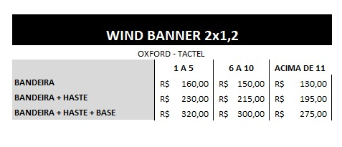

 |  |  |  |  | HASTE | R$ 70.00
 |  |  |  |  | BASE | R$ 90.00

 | VALOR DE COSTURA |  | R$ 3.50
 | VALOR PARA AGÊNCIA |  | R$ 290.00 | UNIDADE

